笔记
start方式开启服务的生命周期

启动服务的生命周期：
创建一个服务 实现其生命周期如下：
1. startService()启动服务的时候调用：onCreate()->onStartCommand()->onStart();
2. stopService()停止服务的时候调用：onDestory();
3. 多次启动服务：onCreate()->onStartCommand()->onStart()->nStartCommand()->onStart()->onDestory();
4. 多次停止服务：系统调用onDestory(),多次点击不报错。

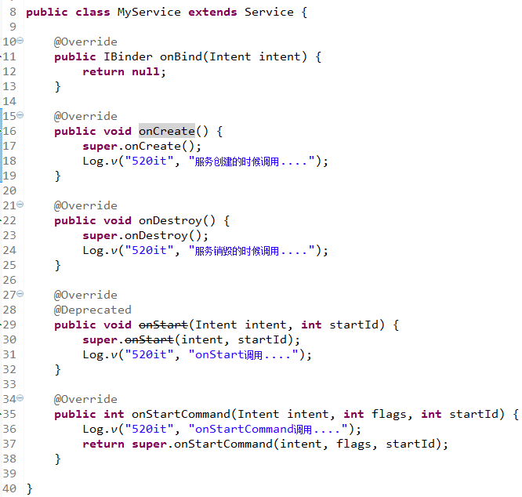

 |  | 绑定服务调用服务方法的过程
1. 员工无法找到老板
2. 员工找到秘书
3. 员工告诉秘书想找老板帮忙
4. 秘书告诉老板有人找他帮忙
转换思路：
1. Activity无法直接与Service进行交互
2. 绑定服务 bindService() 在连接监听器里面 onServiceConnected(ComponentName name, IBinder service)
3. 将IBinder 作为全局变量 调用他的代理(这件事不是IBinder 实现类来做的 而是服务来做的)的方法。
4. 返回的代理间接去调用Service的方法。
问题：
秘书有逛街的方法？员工可以调用秘书逛街的方法？不合理
只要是老板的秘书 只能有工作上的方法 （规范）
改动后代码思路：
1. Service提供交互的功能有几个 就应用创建一个接口 规定只有几个方法可以调用
2. 在Service里面创建一个内部类，继承Binder实现接口；
2. 绑定服务 bindService() 在连接监听器里面 onServiceConnected(ComponentName name, IBinder service)
3. 拿到service，转换成接口 才能调用接口里面的方法
结论：
1. bindService启动的服务 Activity销毁的时候 ，服务也停止了。
2. startService启动的服务 Activity销毁的时候 ，服务还存在。无法与界面进行交互

bind方式服务的生命周期&混合调用的生命周期
1. 绑定服务bindService调用：onCreate()->onBind()
2. 解绑服务unBindService调用：onUnBind()->onDestory()
2. 多次绑定服务， 第2次解绑失败：
at com.m520it.bindservice.MainActivity.unbindServiceClick(MainActivity.java:55)
3. 一次绑定 多次解绑报错：
Caused by: java.lang.IllegalArgumentException: Service not registered: com.m520it.bindservice.MainActivity$1@43e6ebc8
结论：一般的服务只需要绑定一次 只解绑一次。
混合生命周期：(为了让服务能够一直运行 也为了让服务能够与界面UI交互数据 一般需要混合使用两种启动服务的方式)
startService()->bindService()->unBindService()-(服务还存在)-stopService();
onCreate()->onStartCommand()->onBind()->onUnBind()->onDestory();

 | 本地服务和远程服务

1. 从启动方式来说：
开启服务
绑定服务
2. 服务的执行类型：
远程服务（AIDL服务 android interface definition language）
本地服务
绑定服务的应用场景
* 提供一个服务 后台运行 里面有一些公共的逻辑供调用
* 1.微信支付/支付宝支付 微信有一个支付的服务，绑定，调用支付的方法（微信App提供了一个服务 大众点评支付的时候调用微信支付）
* 2.sony手机 人脸识别服务 绑定到这个服务 传递一个照片 就会把人脸标记出来
* 3.音乐播放器 后台服务里面播放音乐 绑定服务 暂停 下一曲 上一曲 （服务与APP的代码都在同一个包里面）

 |  | 支付宝远程服务的创建

AIDL：android interface definition language 安卓接口定义语言
远程服务的调用开发步骤：
1. 在支付宝APP里面 创建一个服务 提供一个支付方法（主功能有了 其他应用能拿到服务）
2. 创建代理 为了规范 要先创建一个接口，服务里面有的支付方法 接口也应该用。
3. 为了让其他应用共享数据、服务，需要定义一个共同的规范.aidl （修改文件后缀）
4. 创建服务相同的包名 复制.aidl文件
5. 绑定服务 在onServiceConnected() 需要获取接口规范
iAlipayService=IAlipayService.Stub.asInterface(service);
6. 调用接口所对应的业务方法。

 |  | 音乐播放器的界面

开发步骤：
1. 将音乐放置到sd卡中
2. 创建音乐列表
3. 创建音乐服务 创建播放音乐的方法
4. 创建音乐服务的接口
5. 在音乐点击事件中调用音乐服务的调用
6. 设置播放模式 因为这里涉及到列表循环 所以需要列表的信息和当前播放的索引 需要将服务的方法进行修改
7. 在播放的过程中需要在界面左上角添加提示框 因为每次播放都会在服务里面执行 所以可以在播放音乐的代码中弹出提示
8. 退出音乐应用 需要关闭提示框 释放音乐资源 解绑和停止服务 关闭界面
附加知识点：
如何获取菜单的点击事件
如何创建提示栏

获取服务的源码
支付宝远程服务开发步骤:
1. 创建一个服务AlipayService.继承Service
2. 在AndroidMenifest.xml中配置服务(需要配置隐式意图过滤器)
3. 在服务里面创建一个支付的业务方法.
4. 创建一个代理 (由一个接口来规范代理的行为)
5. 将规范的接口文件改为.aidl格式
6. 在另一个应用里面 创建一个支付宝同样包名的包. 将原来的 .aidl文件复制过来(会在gen文件夹下创建一个IAlipayService.java文件)
7. 在绑定服务的时候 绑定成功 会调用onServiceConnected带了一个参数IBinder 需要将IBinder参数转换为IAlipayService
IAlipayService agent = IAlipayService.Stub.asInterface(service);
8. 开始调用支付的方法.内部(代理间接调用了服务里面的方法.)

服务的开发步骤
开发远程服务:
1. 创建一个类继承Service
2. 在AndroidMenifest.xml文件注册<service />.在这里必须配置一个<action />
3. 在服务里面创建自己的业务方法.
4. 实现代理之前,定义对外提供服务的规范(接口) .java
5. 实现代理类,继承Binder实现接口.在onBind()返回代理的对象
6.将接口.java文件改为.aidl文件 (aidl 安卓接口定义语言 规范) 把 aidl文件里面public去掉
7. 代理类实现IAlipayService.Stub (因为该内部类实现了Binder对象并且实现IAlipayService接口)
如何调用远程接口:
1. bindService()--->需要提供一个ServiceConnection接口,该接口有两个方法
2.在ServiceConnection接口里面 实现onServiceConnected() ,需要将IBinder接口转换成代理的接口
3.拿到代理的接口后 直接调用代理去处理业务 代理的方法就间接调用服务里面的方法

